DATA
التاجر | شراء/بيع | الكمية | السعر | عمود وسيط | محمد | السعر | 5.5
أحمد | شراء | 10 | 7.10 | 0
محمد | شراء | 12 | 1.30 | 50
محمود | شراء | 4 | 5.00 | 0
محمود | بيع | 10 | 9.00 | 0
أحمد | شراء | 20 | 2.50 | 17
محمد | بيع | 38 | 5.50 | 70
محمود | شراء | 6 | 5.00 | 0
أحمد | بيع | 10 | 7.10 | 0
محمود | شراء | 10 | 9.00 | 0
أحمد | بيع | 30 | 7.10 | 0
محمد | بيع | 4 | 1.30 | 50
أحمد | شراء | 30 | 1.70 | 0
أحمد | بيع | 10 | 2.80 | 0
محمود | بيع | 10 | 5.00 | 0
محمد | شراء | 32 | 5.50 | 70
محمد | بيع | 34 | 1.30 | 50
أحمد | شراء | 36 | 7.10 | 0
محمد | شراء | 17 | 2.50 | 17
محمد | بيع | 15 | 4.00 | 15
سوف أكتب كأنني أفكر بطريقة منطقية حول الخطوات التي يجب على البرنامج تنفيذها للوصول الى الهدف
1- عمل تصفية لعمود التاجر حتى يظهر فقط القيمة المطابقة للخلية F1 والتي هي عبارة عن الأسم محمد .
2- يبحث في عمود السعر فيجد أول قيمة D3 هي 1.3 يقوم بعملية جمع للخلية التي تقابلها في عمود الكمية أي يجمع الخلية (C3 + C12 + C17 ) ليكون المجموع 12+4+34 = 50 فيحتفظ في هذه القيمة في الذاكرة أو في خلية وسيطة أي كانت .
3- ينتقل في البحث الى الخلية التالية D7 هي 5.5 يقوم بعملية جمع C7+C16 ليكون المجموع 38 + 32 = 70
وهكذا الى نهاية خلايا عمود السعر ويرجع السعر صاحب أكبر مجموع كمية وهنا في مثالنا السعر ( 5.5 )

TEST
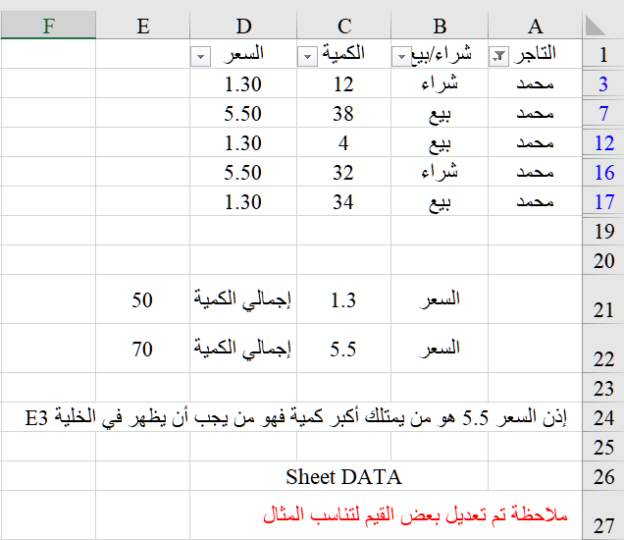
التاجر | شراء | بيع | إجمالي الكمية | السعر | شراء | بيع
أحمد | 96 | 50 | 146 | 7.1 | 46 | 40
محمد | 61 | 91 | 152 | 1.3 | 12 | 38
محمود | 20 | 20 | 40 | 5 | 10 | 10

الصيغة المكتوبة في الخلية E3

 | ترجع أكثر رقم تكرر في عمود السعر مقابل الإسم محمد دون الإلتفات لإجمالي الكمية

تجربتي
التاجر | شراء/بيع | الكمية | السعر | عمود وسيط | محمد | السعر | 5.5
أحمد | شراء | 10 | 7.10 | 0
محمد | شراء | 12 | 1.30 | 50
محمود | شراء | 4 | 5.00 | 0
محمود | بيع | 10 | 9.00 | 0
أحمد | شراء | 20 | 2.50 | 17
محمد | بيع | 38 | 5.50 | 70
محمود | شراء | 6 | 5.00 | 0
أحمد | بيع | 10 | 7.10 | 0
محمود | شراء | 10 | 9.00 | 0
أحمد | بيع | 30 | 7.10 | 0
محمد | بيع | 4 | 1.30 | 50
أحمد | شراء | 30 | 1.70 | 0
أحمد | بيع | 10 | 2.80 | 0
محمود | بيع | 10 | 5.00 | 0
محمد | شراء | 32 | 5.50 | 70
محمد | بيع | 34 | 1.30 | 50
أحمد | شراء | 36 | 7.10 | 0
محمد | شراء | 17 | 2.50 | 17
محمد | بيع | 15 | 4.00 | 15
لقد قمت بالعديد والعديد من المحاولات إضطررت معها الى استخدام عمود وسيط العمود ( E )
ليبين أي سعر لديه أكبر مجموع من الكمية
ثم استخدمت دالة Index ودالة Match لجلب السعر في الخلية H1
السعر الذي يقابل التاجر محمد ويقابل أعلى مجموع كمية
فهل يوجد أي طريقة أخرى للوصول الى نفس النتيجة بدون العمود الوسيط ؟؟

